상품제안서
클래식롤링 베이직 밍크담요 | 상품코드: F16767

 |  |  |  |  |  |  | 02-412-0044 | www.easy1.co.kr
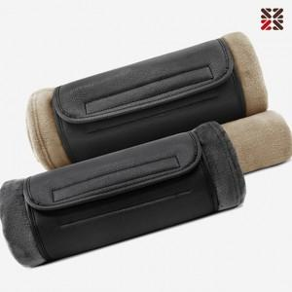

【상세/제작정보】 | ※커버에만 자수인쇄 가능합니다.(비용 별도문의 필수!) ※실크인쇄는 담요 네임텍에 인쇄됩니다.

【인쇄/포장옵션】 | 실크, 자수 / OPP(비닐)

【공급단가】 | 수량 | 200~ | 500~ | 1,000~ | 3,000~ | 5,000~
*VAT별도 | 단가 | 9,100원 | 8,960원 | 8,750원 | 8,400원 | 8,050원

【상품 URL】 | http://www.easy1.co.kr/src/goods_detail.php?gdno=16767

